Kommun organ
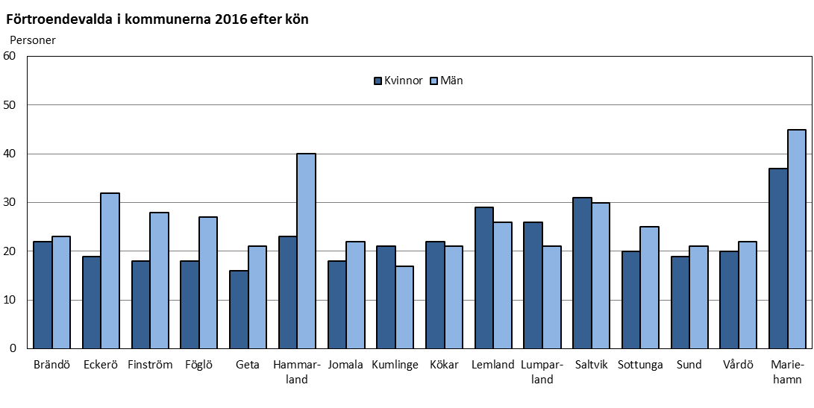
Ålands statistik- och utredningsbyrå
Förtroendevalda 2016 efter kommun och organ
 |  |  |  | Nämnd
Kommun | Totalt | Kommun- fullmäktige | Kommun- styrelsen | Bibl-, kultur- fritids- nämnd | Byggnads-, teknisk-, miljö- nämnd | Närings- o lantbruks- nämnd | Skol- och bildnings- nämnd | Social- o omsorgs- nämnd | Repr. i kommunal- förbund
Brändö | 45 | 11 | 5 | 5 | 5 | 5 | 5 | 5 | 4
Eckerö | 51 | 13 | 7 | - | 8 | 6 | 4 | 7 | 6
Finström | 46 | 17 | 7 | - | 8 | 1 | 7 | - | 6
Föglö | 45 | 11 | 6 | 7 | 5 | 2 | 5 | 6 | 3
Geta | 37 | 9 | 5 | - | 6 | 1 | 5 | 5 | 6
Hammarland | 63 | 15 | 7 | 10 | 8 | 1 | 7 | 7 | 8
Jomala | 40 | 17 | 7 | - | 8 | - | - | - | 8
Kumlinge | 38 | 9 | 5 | - | 5 | 5 | 5 | 5 | 4
Kökar | 43 | 9 | 5 | 5 | 5 | 5 | 5 | 3 | 6
Lemland | 55 | 15 | 7 | 7 | 8 | - | 6 | 6 | 6
Lumparland | 47 | 9 | 6 | 6 | 5 | 1 | 6 | 6 | 8
Saltvik | 61 | 15 | 7 | - | 17 | 1 | 8 | 8 | 5
Sottunga | 45 | 9 | 6 | 5 | 5 | 5 | 5 | 5 | 5
Sund | 40 | 13 | 5 | - | 6 | 1 | 5 | 4 | 6
Vårdö | 42 | 9 | 7 | - | 7 | 1 | 6 | 6 | 6
Mariehamn | 82 | 27 | 8 | 7 | 21 | - | 8 | 8 | 3
Landskomm. | 698 | 181 | 92 | 45 | 106 | 35 | 79 | 73 | 87
-Landsbygden | 440 | 123 | 58 | 23 | 74 | 12 | 48 | 43 | 59
-Skärgården | 258 | 58 | 34 | 22 | 32 | 23 | 31 | 30 | 28
Åland | 780 | 208 | 100 | 52 | 127 | 35 | 87 | 81 | 90
Not: I de fall där en kommun har bara en representant i ett organ rör det sig om representanter i gemensamma nämnder
Källa: Ålands kommunförbund, kommunerna
Senast uppdaterad 20.2.2017

Organ ålder
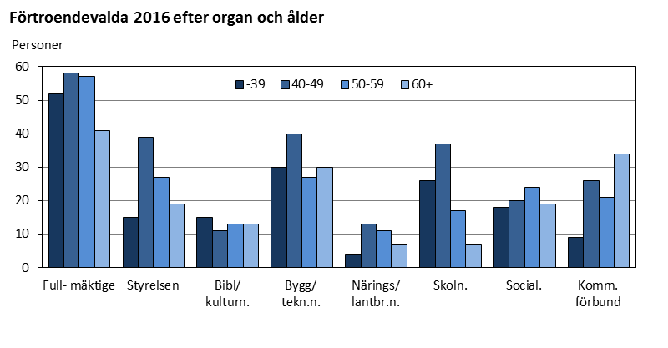
Ålands statistik- och utredningsbyrå
Förtroendevalda 2016 efter organ och ålder
 |  |  |  | Nämnd
Ålder | Totalt | Kommun- fullmäktige | Kommun- styrelsen | Bibl-, kultur- fritids- nämnd | Byggnads-, teknisk-, miljö- nämnd | Närings- o lantbruks- nämnd | Skol- och bildnings- nämnd | Social- o omsorgs- nämnd | Repr. i kommunal- förbund
Antal | 780 | 208 | 100 | 52 | 127 | 35 | 87 | 81 | 90
-29 | 46 | 15 | 2 | 7 | 12 | 1 | 5 | 3 | 1
30-39 | 123 | 37 | 13 | 8 | 18 | 3 | 21 | 15 | 8
40-49 | 244 | 58 | 39 | 11 | 40 | 13 | 37 | 20 | 26
50-59 | 197 | 57 | 27 | 13 | 27 | 11 | 17 | 24 | 21
60-69 | 145 | 35 | 17 | 9 | 28 | 5 | 7 | 15 | 29
70+ | 25 | 6 | 2 | 4 | 2 | 2 | - | 4 | 5

Procentuell fördelning på åldersgrupp
-39 | 21.7 | 25.0 | 15.0 | 28.8 | 23.6 | 11.4 | 29.9 | 22.2 | 10.0
40-59 | 56.5 | 55.3 | 66.0 | 46.2 | 52.8 | 68.6 | 62.1 | 54.3 | 52.2
60+ | 21.8 | 19.7 | 19.0 | 25.0 | 23.6 | 20.0 | 8.0 | 23.5 | 37.8
Medelålder | 49.1 | 48.1 | 49.8 | 48.4 | 48.2 | 50.6 | 45.0 | 50.7 | 54.1
Källa: Ålands kommunförbund, kommunerna
Senast uppdaterad 20.2.2017

Organ ålder kön
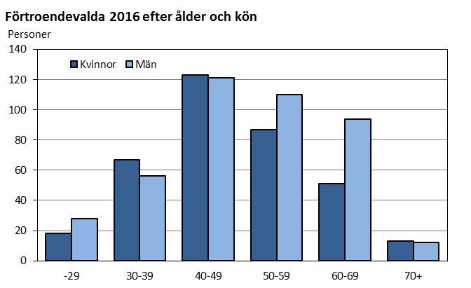
Ålands statistik- och utredningsbyrå
Förtroendevalda 2016 efter typ av organ, ålder och kön
Organ Kön | Totalt | -29 | 30-39 | 40-49 | 50-59 | 60-69 | 70+ | Medel- ålder
Totalt | 780 | 46 | 123 | 244 | 197 | 145 | 25 | 49.1
Kvinnor | 359 | 18 | 67 | 123 | 87 | 51 | 13 | 48.2
Män | 421 | 28 | 56 | 121 | 110 | 94 | 12 | 49.8
Kommun- fullmäktige | 208 | 15 | 37 | 58 | 57 | 35 | 6 | 48.1
Kvinnor | 84 | 4 | 21 | 25 | 20 | 12 | 2 | 47.0
Män | 124 | 11 | 16 | 33 | 37 | 23 | 4 | 48.9
Kommun- styrelsen | 100 | 2 | 13 | 39 | 27 | 17 | 2 | 49.8
Kvinnor | 48 | 1 | 8 | 19 | 14 | 5 | 1 | 48.6
Män | 52 | 1 | 5 | 20 | 13 | 12 | 1 | 50.9
Nämnder | 382 | 28 | 65 | 121 | 92 | 64 | 12 | 48.2
Kvinnor | 185 | 12 | 33 | 64 | 44 | 24 | 8 | 48.0
Män | 197 | 16 | 32 | 57 | 48 | 40 | 4 | 48.5
Repr. i kommunal- förbund | 90 | 1 | 8 | 26 | 21 | 29 | 5 | 54.1
Kvinnor | 42 | 1 | 5 | 15 | 9 | 10 | 2 | 51.4
Män | 48 | - | 3 | 11 | 12 | 19 | 3 | 56.5
Källa: Ålands kommunförbund, kommunerna
Senast uppdaterad 20.2.2017

Region ålder kön
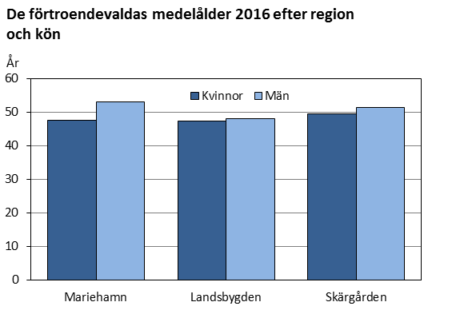
Ålands statistik- och utredningsbyrå
Förtroendevalda 2016 efter region, ålder och kön
Region Kön | Totalt | -29 | 30-39 | 40-49 | 50-59 | 60-69 | 70+ | Medel- ålder
Åland | 780 | 46 | 123 | 244 | 197 | 145 | 25 | 49.1
Kvinnor | 359 | 18 | 67 | 123 | 87 | 51 | 13 | 48.2
Män | 421 | 28 | 56 | 121 | 110 | 94 | 12 | 49.8
Mariehamn | 82 | 5 | 9 | 25 | 20 | 19 | 4 | 50.7
Kvinnor | 37 | 2 | 7 | 13 | 9 | 4 | 2 | 47.7
Män | 45 | 3 | 2 | 12 | 11 | 15 | 2 | 53.2
Landsbygden | 440 | 24 | 82 | 151 | 103 | 69 | 11 | 47.9
Kvinnor | 199 | 10 | 41 | 71 | 50 | 23 | 4 | 47.4
Män | 241 | 14 | 41 | 80 | 53 | 46 | 7 | 48.3
Skärgården | 258 | 17 | 32 | 68 | 74 | 57 | 10 | 50.6
Kvinnor | 123 | 6 | 19 | 39 | 28 | 24 | 7 | 49.7
Män | 135 | 11 | 13 | 29 | 46 | 33 | 3 | 51.4
Källa: Ålands kommunförbund, kommunerna
Senast uppdaterad 20.2.2017

Organ parti kön
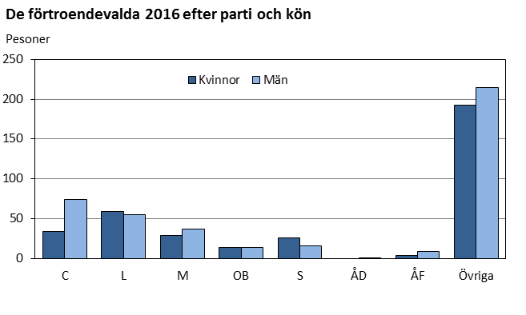
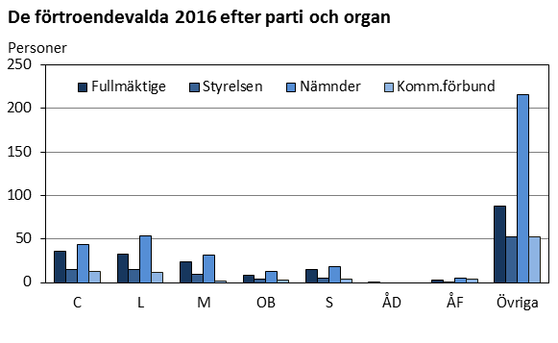
Ålands statistik- och utredningsbyrå
Förtroendevalda 2016 efter typ av organ, parti och kön
 |  |  |  | Nämnd
Parti Kön | Totalt | Kommun- fullmäktige | Kommun- styrelsen | Bibl-, kultur- fritids- nämnd | Byggnads-, teknisk-, miljö- nämnd | Närings- o lantbruks- nämnd | Skol- och bildnings- nämnd | Social- o omsorgs- nämnd | Repr. i kommunal- förbund
Totalt | 780 | 208 | 100 | 52 | 127 | 35 | 87 | 81 | 90
C | 108 | 36 | 15 | 5 | 17 | 1 | 13 | 8 | 13
L | 114 | 33 | 15 | 8 | 22 | 1 | 12 | 11 | 12
M | 66 | 24 | 9 | 5 | 14 | - | 5 | 7 | 2
OB | 28 | 8 | 4 | - | 8 | 1 | 2 | 2 | 3
S | 42 | 15 | 5 | 3 | 6 | - | 5 | 4 | 4
ÅD | 1 | 1 | - | - | - | - | - | - | -
ÅF | 13 | 3 | 1 | - | 3 | - | 1 | 1 | 4
Övriga | 408 | 88 | 51 | 31 | 57 | 32 | 49 | 48 | 52
Kvinnor | 359 | 84 | 48 | 27 | 53 | 15 | 45 | 45 | 42
C | 34 | 9 | 6 | 2 | 4 | - | 5 | 4 | 4
L | 59 | 21 | 6 | 4 | 11 | 1 | 6 | 5 | 5
M | 29 | 7 | 5 | 2 | 6 | - | 3 | 5 | 1
OB | 14 | 3 | 2 | - | 4 | 1 | 2 | 1 | 1
S | 26 | 10 | 3 | 2 | 2 | - | 3 | 2 | 4
ÅD | - | - | - | - | - | - | - | - | -
ÅF | 4 | 1 | 1 | - | - | - | - | - | 2
Övriga | 193 | 33 | 25 | 17 | 26 | 13 | 26 | 28 | 25
Män | 421 | 124 | 52 | 25 | 74 | 20 | 42 | 36 | 48
C | 74 | 27 | 9 | 3 | 13 | 1 | 8 | 4 | 9
L | 55 | 12 | 9 | 4 | 11 | - | 6 | 6 | 7
M | 37 | 17 | 4 | 3 | 8 | - | 2 | 2 | 1
OB | 14 | 5 | 2 | - | 4 | - | - | 1 | 2
S | 16 | 5 | 2 | 1 | 4 | - | 2 | 2 | -
ÅD | 1 | 1 | - | - | - | - | - | - | -
ÅF | 9 | 2 | - | - | 3 | - | 1 | 1 | 2
Övriga | 215 | 55 | 26 | 14 | 31 | 19 | 23 | 20 | 27
Källa: Ålands kommunförbund, kommunerna
Senast uppdaterad 20.2.2017

Presidier
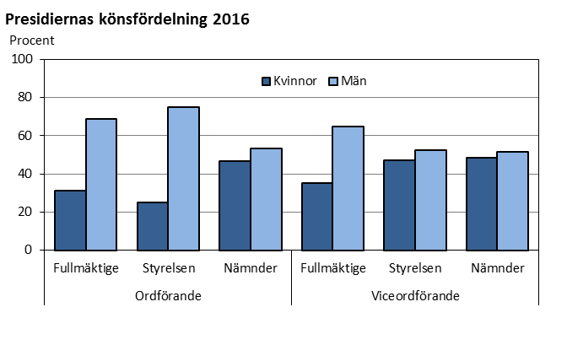
Ålands statistik- och utredningsbyrå
Förtroendevalda i presidierna 2016 efter organ och kön
 |  |  |  | Nämnd
Post Kön | Totalt | Kommun- fullmäktige | Kommun- styrelsen | Bibl-, kultur- fritids- nämnd | Byggnads-, teknisk-, miljö- nämnd | Närings- o lantbruks- nämnd | Skol- och bildnings- nämnd | Social- o omsorgs- nämnd
Ordförande | 94 | 16 | 16 | 9 | 19 | 5 | 15 | 14
Kvinnor | 38 | 5 | 4 | 6 | 2 | 3 | 11 | 7
Män | 56 | 11 | 12 | 3 | 17 | 2 | 4 | 7
Vice ordf | 101 | 20 | 19 | 8 | 19 | 5 | 15 | 15
Kvinnor | 46 | 7 | 9 | 5 | 6 | 1 | 9 | 9
Män | 55 | 13 | 10 | 3 | 13 | 4 | 6 | 6
Könsfördelning, procent
Ordförande
Kvinnor | 40.4 | 31.3 | 25.0 | 66.7 | 10.5 | 60.0 | 73.3 | 50.0
Män | 59.6 | 68.8 | 75.0 | 33.3 | 89.5 | 40.0 | 26.7 | 50.0
Vice ordf
Kvinnor | 45.5 | 35.0 | 47.4 | 62.5 | 31.6 | 20.0 | 60.0 | 60.0
Män | 54.5 | 65.0 | 52.6 | 37.5 | 68.4 | 80.0 | 40.0 | 40.0
Källa: Ålands kommunförbund, kommunerna
Senast uppdaterad 20.2.2017

